FR-BO
 |  |  |  |  |  |  |  |  |  |  | Fragebogen Questionnaire
 |  |  |  |  |  |  |  |  |  |  |  |  |  |  |  |  |  | Seite/page: |  |  | 1
 |  |  |  |  |  |  |  |  |  |  |  |  |  |  |  |  |  | Status: 12/2023

Wähle Sprache DE / Choose language EN / Choisissez la langue FR |  |  |  |  |  |  |  |  |  |  |  |  |  |  |  |  |  |  |  | FR | 3
Configuration de la machine à agrafer
 | Entreprise: |  |  |  |  |  |  |  |  | Téléphone:
 | Rue: |  |  |  |  |  |  |  |  | E-mail:
 | Zip Ville: |  |  |  |  |  |  |  |  | Département:
 | Payse: |  |  |  |  |  |  |  |  | Projet:
 | Personne de contact:

 | Veuillez remplir le questionnaire selon vos informations. Tous les champs ne doivent pas être remplis.

 | A) | Catégorie
 |  | Agrafage |  |  |  |  |  |  |  |  |  | Clouage
 |  | Matériel |  | 1 |  |  |  |  |  |  |  | Matériel |  | 1
 |  | Matériel |  | 2 |  |  |  |  |  |  |  | Matériel |  | 2

 | B) | Material
 | Matériel |  | 1: |  | carton |  |  |  | plastique |  |  |  | bois |  |  | autre:
 | Matériel |  | 2: |  | carton |  |  |  | plastique |  |  |  | bois |  |  | autre:
 |  | Carton compact |  |  |  |  |  |  |  |  |  | (Veuillez envoyer des photos et des échantillons !)
 |  | Carton ondulé simple
 |  | Carton ondulé double
 |  | Carton ondulé triple
 | Épaisseur du matériel : |  |  |  | Matériel |  | 1 (mm): |  |  |  |  | Matériel |  | 2 (mm):
 |  | Position des agrafes
 | Croquis avec indication de la ou des positions des supports ; pour chaque format, un croquis sous le point P).

 | C) | Version
 |  | Boîtes pliantes |  |  |  |  |  | cartons de télescopes |  |  |  |  |  | Plateaux en carton
 | 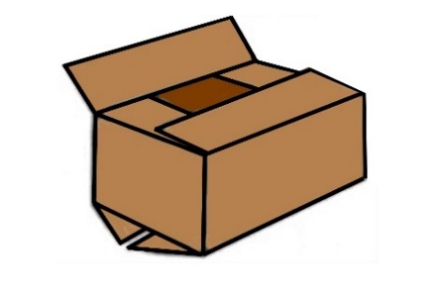
 |  | Autres boîtes en carton |  |  |  |  |  |  |  |  | Autres articles
 | (veuillez définir exactement sous P) ou/et insérer des photos) |  |  |  |  |  |  |  |  | (veuillez définir exactement sous P) ou/et insérer des photos)

 |  |  |  |  |  |  |  |  |  |  | Fragebogen Questionnaire
 |  |  |  |  |  |  |  |  |  |  |  |  |  |  |  |  |  | Seite/page: |  |  | 2
 |  |  |  |  |  |  |  |  |  |  |  |  |  |  |  |  |  | Status: 12/2023

 | D) | Le type de Fermeture
 |  | Fermeture du fond |  |  |  |  |  | Fermeture du couvercle |  |  |  |  |  | Plateau inférieur/couvercle
 | 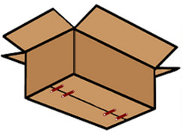 |  |  |  |  |  | 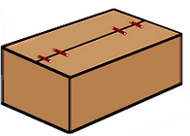 |  |  |  |  |  | 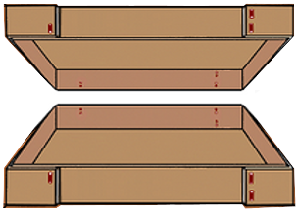
 |  | Autres boîtes en carton
 | (veuillez définir exactement sous P) ou/et insérer des photos)

 | E) | Carton avec contenu
 | Poids : |  |  |  |  | kg
 | le contenu :

 | F) | Tailles:
 |  | Carton avec contenu |  |  |  |  |  | Tray |  |  |  |  |  |  |  | Autre
 |  |  |  |  |  |  | Pliage du rabat : |  |  |  |  |  |  |  | (veuillez préciser sous P)
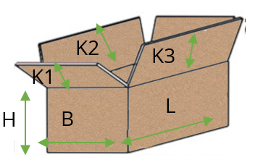
 |  |  |  |  |  |  | 1) |  | extérieur |  | 2) |  | intérieur
 |  |  |  |  |  |  | 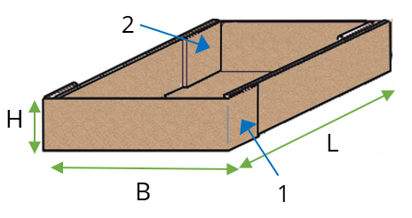 |  |  |  |  |  |  |  | 

 | Désignation du carton |  |  |  |  |  |  |  | Carton/plateau |  |  |  |  |  | Carton/couvercle/fond
 |  |  |  |  |  |  |  |  | L mm |  | B mm |  | H mm |  | K1 mm |  | K2 mm |  | K3 mm

 |  |  |  |  |  |  |  |  |  |  | Fragebogen Questionnaire
 |  |  |  |  |  |  |  |  |  |  |  |  |  |  |  |  |  | Seite/page: |  |  | 3
 |  |  |  |  |  |  |  |  |  |  |  |  |  |  |  |  |  | Status: 12/2023

 | G) | Déroulement de travail
 | Procédé |  |  |  |  |  |  |  |  |  |  |  |  |  |  | Commentaire
 |  | Déplier le carton |  |  |  |  |  | manuel |  |  |  | automatique
 |  | Plier le fond du carton |  |  |  |  |  | manuel |  |  |  | automatique
 |  | Remplissage du carton |  |  |  |  |  | manuel |  |  |  | automatique
 |  | Plier le couvercle du carton |  |  |  |  |  | manuel |  |  |  | automatique
 |  | 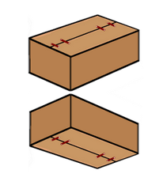 simultaneous bottom and lid closure of the filled folding box |  |  |  |  | 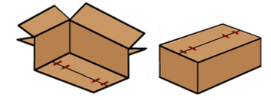 | Fermer d’abord le fond de la boîte pliante vide, puis remplir la boîte pliante. puis fermer le couvercle de la boîte pliante remplie |  |  |  |  |  |  |  |  | Définir une autre séquence sous P)

 | H) | Matériau/taille des agrafes
 | Matériau: |  |  | Acier, cuivré |  |  |  | Acier, galvanisé |  |  |  | Acier inoxydable |  |  |  | autre:
 | Doslargeur: |  |  |  | 9 mm |  |  | 13 mm |  |  | 20 mm |  |  | 36 mm |  |  | autre.:
 |  |  |  | Pour agrafer et clouer |  |  | Pour agrafer et clouer |  |  | Pour agrafer et clouer |  |  | Pour agrafer

 | I) | Nombre d'agrafes
 |  | pcs. par |  |  | Fond |  |  | Couvercle |  |  | Rabat |  | Côté |  |  | autre.:

 | J) | Capacité de travail/nombre de cycles
 | Quantité : |  |  | pcs. par |  |  | minute |  |  | heure |  |  | autre.:

 | K) | Concetion
 |  | mobile |  |  |  | fixe
 |  | autonome |  |  |  | intégrer dans une ligne existante
 |  |  |  |  |  | (veuillez préciser)

 | L) | Degré d'automatisation
 |  | version mécanique
 |  | (manuel)
 |  | Semi-automatique (insertion/retrait manuel)
 |  | (version pneumatique ou électro-pneumatique)
 |  | Fonctionnement entièrement automatique
 |  | (version électro-pneumatique)

 | M) | Adaptation à d'autres tailles
 | Les tailles d'agrafes viennent: |  |  |  |  |  | chaotiquement |  |  |  |  | en série |  |  | pièces
 |  |  |  |  |  |  | (différentes tailles l'une après l'autre) |  |  |  |  | (même taille l'une après)
 | La machine à agrafer doit être adaptée aux différentes tailles :
 |  | manuel |  |  | x par |  |  | poste |  |  | jour |  |  | autre.:
 |  | automatique

 |  |  |  |  |  |  |  |  |  |  | Fragebogen Questionnaire
 |  |  |  |  |  |  |  |  |  |  |  |  |  |  |  |  |  | Seite/page: |  |  | 4
 |  |  |  |  |  |  |  |  |  |  |  |  |  |  |  |  |  | Status: 12/2023

 | N) | Date de livraison demandée
 | Semaine calendaire/année

 | O) | Règles internes spéciales de l'entreprise (cahier des charges)
 |  | aucun |  |  |  | oui, veuillez joindre des documents

 | P) | Notes/croquis/autres informations
vbn

 |  |  |  |  |  |  |  |  |  |  | Fragebogen Questionnaire
 |  |  |  |  |  |  |  |  |  |  |  |  |  |  |  |  |  | Seite/page: |  |  | 5
 |  |  |  |  |  |  |  |  |  |  |  |  |  |  |  |  |  | Status: 12/2023

 | Je consens par la présente à ce que mes données soient mémorisées. Pour supprimer vos données, veuillez nous contacter à l'adresse info@mezger.eu.
 | Veuillez envoyer des échantillons des différentes tailles, afin que nous puissions déterminer l'agrafe correcte.
 | Veuillez remplir et renvoyer le questionnaire à
 | MEZGER Heftsysteme GmbH
 | Saganer Staße 24 |  |  |  |  |  |  |  |  | Mail: info@mezger.eu
 | D-90 475 Nürnberg |  |  |  |  |  |  |  |  | Tel.: +49 (0)911 98494 0
 | Germany |  |  |  |  |  |  |  |  | Fax: +49 (0)911 98494 30
 | Merci pour vos efforts
 | Votre équipe MEZGER
 | Copyright© by MEZGER Heftsyteme GmbH, Nürnberg, Germany

